Synthèse
FICHE PROJET

INTITULE DU PROJET |  | Effectif : | SUPPORT | Coller une image donnant un repère visuel du projet
Jeu de casse brique |  |  | 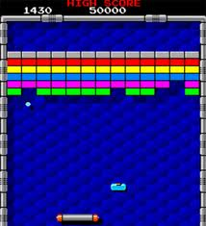

ENJEU | Question de société , …
Détendre l'utilisateur en lui proposant une activité récréative.

PROBLEMATIQUE | Problème à résoudre
Comment créer un jeu de casse-brique en javascript?

Fonctionnalités
CAHIER DES CHARGES

Tableau des fonctionnalités attendues

